动作需求
模型名称 | 动作名称 | 动作用途 | 动作描述 | 动作参考
衙役 | 休闲待机 | 休闲待机时使用 | 双手垂放，正常站立
 | 走路 | 巡逻时使用 | 手握刀柄在前，正常行走 | 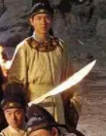 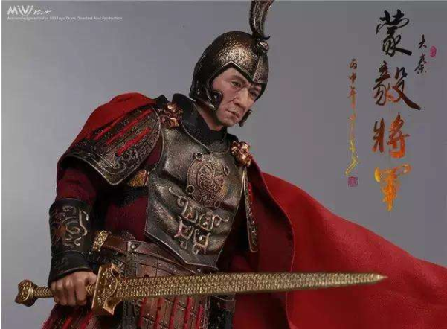
 | 跑步 | 追击时使用 | 左手摆动，右手斜拿武器在后，向前奔跑
 | 战斗待机 | 战斗待机时使用 | 跨立，手捉武器，武器偏向斜上方
 | 普攻 |  | 跨立的情况下向前挥刀
 | 技能-重劈 |  | 双手握刀，运转至头顶后重重劈下，地面有一道轻微裂开的特效效果
 | 死亡 | 死亡后播放 | 跪立在地，死而不倒

特效需求
需求名称 | 需求用途 | 需求规格 | 需求描述 | 参考图
重劈特效 | 怪物衙役重劈技能使用 | 非循环特效 | 重劈： 双手握刀，运转至头顶后重重劈下，地面有一道轻微裂开的特效效果 特效颜色偏金色 产品特效整体风格：简洁而富有表现力 参考视频：https://www.taptap.com/app/49524，第二个展示视频 | 